Screenshot rapport Lighthouse (
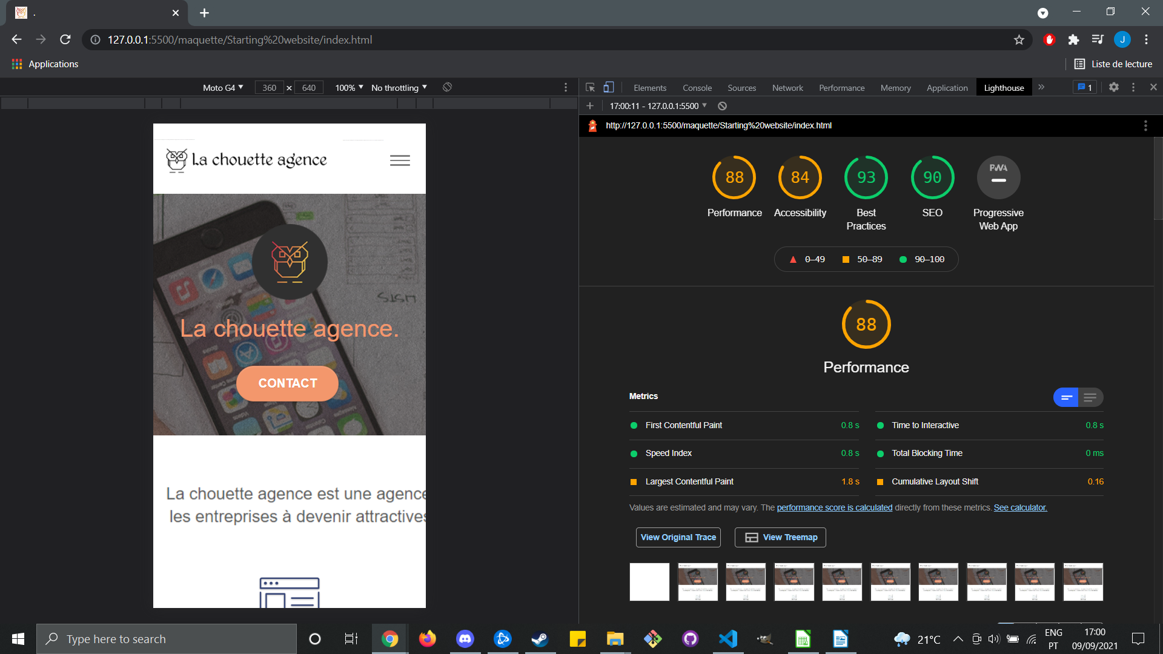

Screenshot rapport Lighthouse-1
